游戏方向大纲
思考方向： | 横版动作类以其爽快又考验技巧的战斗形式一直为较为热门的品类，用户基础大
 | 但是始终没有一个游戏很好的解决非硬核用户的上手问题
 | 当前战斗制作方向以横版动作类的爽快战斗为基础，通过自动战斗和富有策略性的战中简化操作来吸收非硬核用户
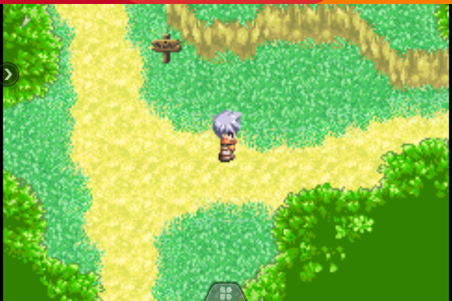
 | 并支持手动战斗来满足硬核玩家的需求

游戏特点： | 横版战斗+地图探索，解谜，营造非凡冒险体验
 | 丰富有趣的材料合成，感受创造的乐趣
 | 天气系统，时刻影响战局与技能效果，丰富策略
 | 空中飞行兵种，不同兵种不同地形发挥所长，丰富的英雄组合套路
 | 有趣真实的商贸旅行，风险与收益并行，如何平衡风险，富甲一方
 | 三个地貌迥异的国家选择，如何因地制宜，制霸一方

美术风格： | 幻想古代背景（机械和魔法融合），动漫化结合国风

战斗类型： | 横版动作类
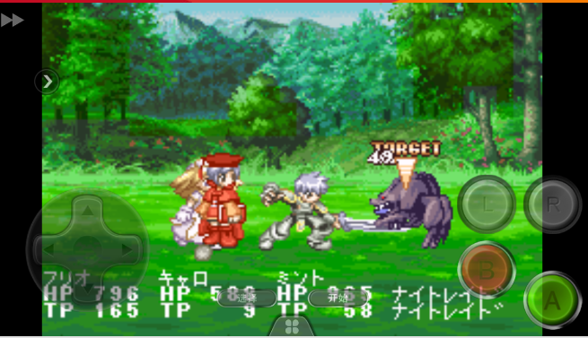
玩法核心： | 战前策略，战中操作，英雄搭配
 | 地图冒险，解密，收集，剧情
 | 材料合成，装备养成
 | 英雄收集
 | 跑商赚钱
 | 未来国战

养成系统： | 英雄等级
 | 英雄品质
 | 装备
 | 天赋
 | 好感度
 | 五行抗性
 | 技能解锁

商贸系统： | 特产出售
 | 特产押运

地图探索： | 剧情解锁
 | 英雄解锁
 | 资源获取
 | 谜团解除
 | 游戏彩蛋
 | 战斗验证

合成系统： | 资源合成
 | 料理制作
 | 装备养成
 | 好感道具
 | 探索体力
 | 战斗补给
 | 家园建造
 | 五行改造

战斗基础逻辑
 |  | 战斗场景逻辑

 | 1 | 场景分层：
 |  | 战斗场景分为3层，分别为战斗层，背景前景，背景远景三部分。
 |  | 战斗层： | 层级最高，承载战斗和角色，也是战斗中的地面层，该层被等分成固定的18个区域，总长度X可以配置单位为像素，等分数也可配置
 |  | 前景： | 用于装饰用，通常会有一定的特效或动画表现，层级高于远景层，美术制作即可
 |  | 远景： | 纯战斗背景，主要的场景主题承载

 |  | 场景表格：
 |  | background.csv
 |  | id | 场景名 | 所属国 | 长度 | 高度 | 等分数 | 视野拉近上限 | 视野拉远上限 | 战斗层路径 | 近景 | 远景
 |  | 1 | 森林 | wei | 2000 | 800 | 18 | 120% | 200%

 | 2 | 场景镜头：
 |  | 默认总视野长度10等分区域的X长度
 |  | 锁定控制中的英雄，并以其为中线，如果无手动控制英雄，则视角以三名队员的中间队员为视角中心，并始终跟随移动。
 |  | 如果有我方角色超出当前视野范围，则根据超出的格子范围，做等比率的摄像机远近缩放，确保能看到我方所有队员
 |  | 缩放举例：假设三名队员前后距离为1000，则缩放比例为100%（默认视野），当前后队员距离达到1100时，则视野拉远10%
 |  | 但是远近缩放有个上下限，玩家也可以用缩放图片的手势来改变视野范围。

 |  | 角色移动与行为逻辑

 |  | 战斗分为自动战斗和手动战斗，需要分开说明（暂不马上制作，考虑到可能需要大量的调试时间）

 | 1 | 战前策略影响：
 |  | 战前有2个布置会影响自动战斗行为，分别是角色行为倾向与英雄相对站位
 |  | 行为倾向： | 影响英雄的技能释放频率，与敌人的距离保持，是否跟随队长等
 |  | 相对站位： | 队员之间的距离设置，影响队员之间的相对距离，以及他们在等分场景上所处的区域

 | 2 | 自动战斗基础行为逻辑：
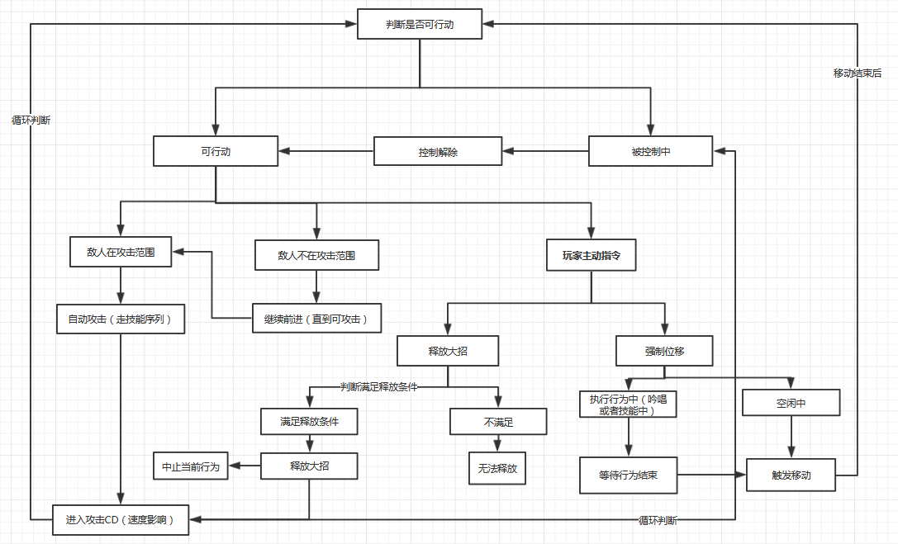

 |  | 1.判断角色是否处于可行动状态，如果受控制，则等控制解除方能行动。
 |  | 2.可行动时，判断是否有敌人在攻击范围，有的话执行攻击序列，没有则继续移动直到有可攻击对象
 |  | 3.有目标进入攻击范围后，自动按配置的技能序列攻击，配置在HERO表-【技能序列】。
 |  | 4.每次攻击结束后，进入攻击CD，CD配置在hero-[攻击间隔]，间隔结束后继续进入行动判断。
 |  | 5.玩家可以在任意时间，点击主动大招（不可释放则置灰），释放后会提前终止在执行的行为，比如移动或者吟唱施法等
 |  | 如果在被控制状态下点击，则在控制结束后释放，释放后进入可否行动的循环判断中。
 |  | 6.玩家也可以在任意时间，拖动头像在地图上进行强制位移，强制位移需要判断是否在其他行为中，比如释放技能，吟唱
 |  | 只有其他行为结束，角色进入待机，才会进行位移，位移结束后，进入是否行动的循环判断中。

 |  | 战斗配置

 | 1 | 英雄表，配置英雄基础信息，包括模型资源，属性，职业，五行，技能序列等
 |  | unit.csv：
 |  | ID | 角色名 | 单位类型 | 属性类型 | 攻击序列 | 模型资源 | 主攻技能id | 普攻id | 头像ICON | 攻击距离 | 攻击时间间隔 | 体积 | 天赋 | 缩放 | 死亡音效
 |  | main_id | unitName | unitType | attributeType | attackList | unitRes | mainSkillId | attackId | ICON | attackRange | attackInterval | radius | talent | scale | deathSound
 |  | 1 | 曹操 | 2 | 2 | <11,101,11,11,111> |  | 1 | 11 |  | 100 | 100 | 1

 | 2 | 技能表，配置英雄相关技能参数，包括技能类型，蓝耗，伤害系数，图标，技能过程组合等
 |  | skill.csv:
 |  | ID | 技能名 | 技能类型 | 技能目标 | 技能过程 | 技能图标 | 伤害系数 | 消耗MP | 被动效果类型 | 被动效果参数
 |  | main_id | skName | skType | taget | skProcess | skIcon | damageRate | costMp | passiveSkill | parameter
 |  | 1 | 雷击 | 4 | 1 | 1,2,3 | skill_thunder.png | 300 | 20 | 1 | 100

 | 3 | 技能过程表，用来配置技能的过程组合，每个过程ID，都可以单独配置BUFF，动画，特效，持续时间，释放子物体等，可以较自由的实现技能分阶段效果。
 |  | skill_process.csv:
 |  | ID | 技能过程名 | 过程时间 | 过程类型 | 攻击目标 | 范围参数 | 过程动画 | 特效 | 子物体ID | 释放次数 | 是否循环 | 伤害类型 | 伤害系数 | BUFFID | buff持续时间 | 概率修正
 |  | main_id | spName | time | type | attacktarget | range | animation | effect | fly | times | loop | DamegeType | Damegerate | buff | bufftime | probability
 |  | 1 | 雷击吟唱 | 300 | 1 | 5 | 1 | spell |  |  |  |  | 0 | 0
 |  | 2 | 雷击一段 | 1000 | 2 | 2 | 3 | thunder | thunder_hit |  | 2 |  | 4 | 100 | 1
 |  | 3 | 雷击终结 | 300 | 2 | 6 | 3 |  | thunder_hit1 |  | 1 |  | 3 | 200 | 2

 |  | 动画的帧数决定整个技能行为的持续时长，根据帧数的具体节点，可以配置出每个阶段攻击造成不同效果的技能，比如雷击第一下可以麻痹敌人，第二下可造成群体燃烧，且有更强的伤害系数。

 | 4 | BUFF表，用来配置各种BUFF效果，包含位移，变身，燃烧，持续光环等
 |  | buff.csv
 |  | ID | buff类型 | 持续时间 | 生效概率 | BUFF参数 | 叠加上限 | 叠加类型 | 特效路径 | 图标 | 所属分类组 | 抵制BUFF组 | buff等级
 |  | main_id | bufftype | bufftime | Pro | set | maxnum | addtype | effect | icon | group | offfGroup | level
 |  | 1 | 1 | 1000 | 100 |  | 3 | 1 | burn.XX | burn.png | 1 |  | 1

酌情制作 | 5 | 飞行物表，用来配置各种飞行物体的参数，包括飞行速度，目标类型，碰撞次数，是否爆炸，爆炸伤害，子物体悬挂的BUFF等。
 |  | fly.csv
 |  | ID | 子物体类型 | 生存时间 | 碰撞次数 | ICON | 飞行速度 | 加速度 | 最大飞行距离 | BUFFID | BUFF概率 | 特效路径 | 碰撞范围 | 碰撞特效 | 爆炸范围 | 爆炸动画
 |  | 1 | 1 | 1000 | 3 | burn.png | 100 | 1000 | 1500 | 1 | 50 | burn.XX | 100,50 | hit.XX | 200,200 | boom.XX

暂不制作 | 6 | 怪物表，配置怪物相关信息，包括模型技能，基础属性等。
 |  | monster:
 |  | ID | 怪物名 | 模型路径 | 头像 | 技能序列 | 天赋 | 属性模板 | 五行属性 | 攻击速度 | 力量修正 | 敏捷修正 | 智力修正 | 暴击修正 | 闪避修正
 |  | 1 | 张良 | XX/XX | cao.png | (1,1,1,3,1,1,2) | 1 | 1 | 雷 | 100ms | 100 | 100 | 100 | 150 | 150

探索与合成
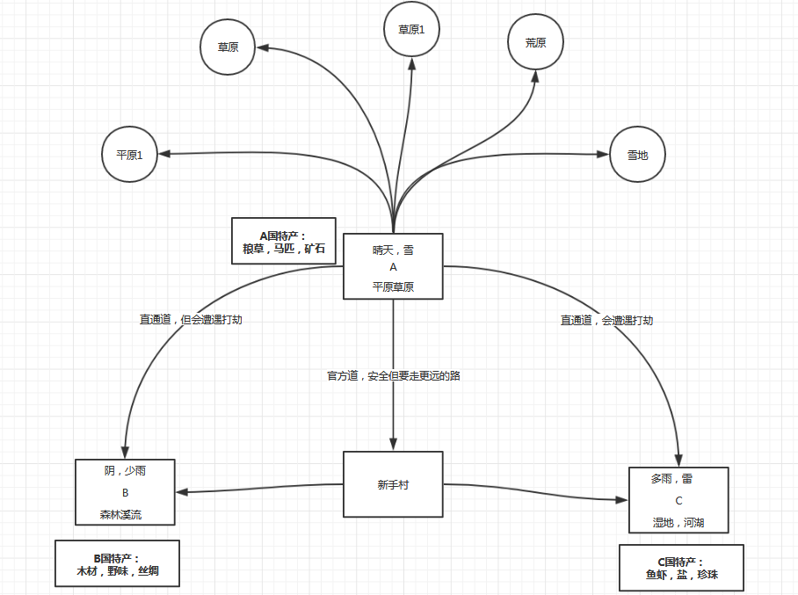
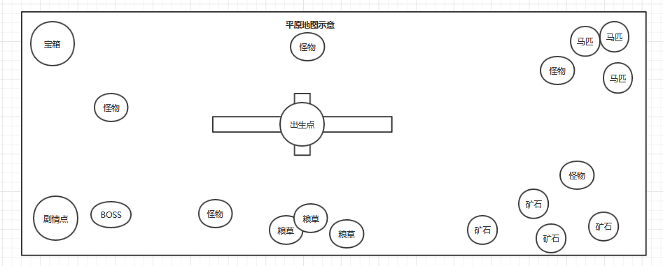
国家 | 天气 | 地形 | 特产 | 基础价值 | 本地出售 | 商队寄售 | 自行运送 | 出售地A浮动倍数 | 出售地B浮动倍数 | 出售地C浮动倍数 | 理论最低价 | 理论最高价
A国 | 晴，少雪 | 草原 | 粮草 | 10 | 8 | 12 | 20 | 1 | 0.8 - 2 | 1.2-2.2 | 16 | 44
 |  | 平原 | 马匹 | 50 | 40 | 60 | 100 | 1 | 1.2 - 2.2 | 1-3 | 100 | 300
 |  | 雪地 | 矿石 | 100 | 80 | 120 | 200 | 1 | 1 - 2 | 1-2.2 | 200 | 440

B国 | 少雨 | 森林 | 木材 | 10 | 8 | 12 | 20 | 0.8 - 2 | 1 | 1.2-2.2 | 16 | 44
 |  | 山丘 | 野味 | 50 | 40 | 60 | 100 | 1.2 - 2.2 | 1 | 1-3 | 120 | 300
 |  | 溪流 | 丝绸 | 100 | 80 | 120 | 200 | 1 - 2 | 1 | 1-2 | 200 | 400

C国 | 多雨 | 湿地 | 鱼虾 | 10 | 8 | 12 | 20 | 1.2-2.2 | 0.8 - 2 | 1 | 16 | 44
 |  | 河湖 | 盐 | 50 | 40 | 60 | 100 | 1-3 | 1.2 - 2.2 | 1 | 120 | 300
 |  | 海域 | 珍珠 | 100 | 80 | 120 | 200 | 1-2 | 1 - 2 | 1 | 160 | 440

 | 特产 | 基础用途 | 合成用途 | 合成1 | 合成2 | 合成3 | 合成4 | 合成5
1 | 粮草 | 探索体力 | 食物升级 | 加野味=肉饭团 | 加鱼虾=海鲜饭 | 加马匹提高成长
2 | 马匹 | 探索加速 | 马匹成长 | 加粮草=马匹成长 | 加丝绸变装饰马
3 | 矿石 | 五行属性 | 装备养成 | 装备属性改变 | 装备打造

11 | 木材 | 家园建造 | 探索工具 | “+铁=铁锤” | “+火石=火堆” | “+银=镰刀”
12 | 野味 | 战斗食物 | 高级HP恢复 | “+鱼虾+火堆=盛宴” | “+盐+火堆=盐烤肉”
13 | 丝绸 | 好感度物品 | 装备素材 | 强化素材

21 | 鱼虾 | 战斗食物 | 高级MP恢复 | “+野味+火堆=盛宴” | “+盐+火堆=盐烤海鲜”
22 | 盐 | 调味剂 | 调味剂 | “+野味+火堆=盐烤肉” | “+海鲜+火堆=盐烤海鲜”
23 | 珍珠 | 好感物品 | 装备素材 | 强化素材

